Sheet1
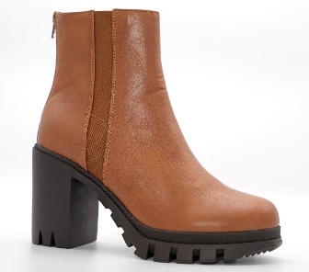
STYLE | COLOR | A12 | B12 | C12
Clara-01 | Black Pat | 21 | 20 | 10
 | Black Pu |  | 9 | 1
 | Tan Pu | 9 | 11 | 6

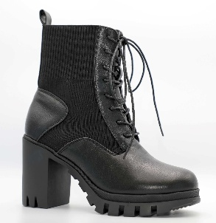
Clara-02 | Black Pu |  | 17 | 4
 | Light Tan Pu | 15 | 9 | 9
 | Off White Pu | 18 | 8 | 10

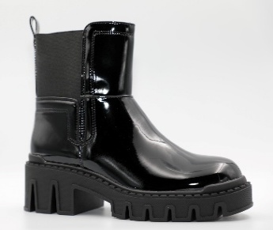
Daphne-01 | Black Pat | 28 | 19 | 20
 | Black Pu | 26 | 25 | 7
 | Tan Pu | 21 | 15 | 14

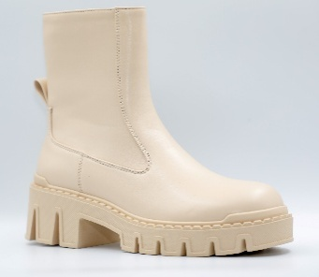
Daphne-02 | Beige Pu | 23 | 15 | 15
 | Black Pat | 29 | 20 | 5
 | Black Pu | 29 | 25 | 10
 | White Pat | 20 | 9 | 10

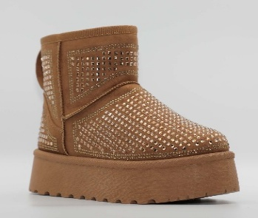
Ellie-01 | Beige Suede | 28
 | Black Suede | 47
 | Camel Suede | 27
 | Purple Suede | 19

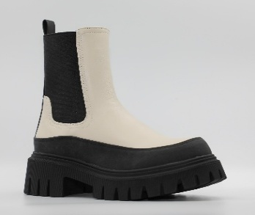
Eloise | Black Pu | 30 | 25 | 21
 | Ivory Pu | 19 | 14 | 15
 | Tan Pu | 17 | 14 | 13

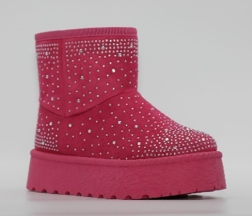
Harper-01 | Black Suede | 48
 | Camel Suede | 39
 | Fuchsia Suede | 18

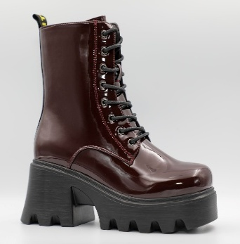
Luna-01 | Black Pat | 35 | 24 | 22
 | Black Pu | 24 | 24 | 21
 | Hot Pink Pat | 17 | 14 | 12
 | White Pat | 18 | 15 | 13
 | Wine Pat | 17 | 10 | 8

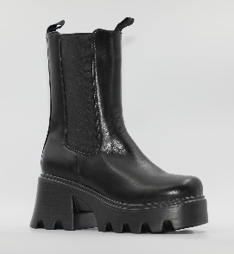
Luna-02 | Black Pat | 21 | 15 | 5
 | Black Pu | 14 | 14 | 2
 | White Pu | 19 | 15 | 15

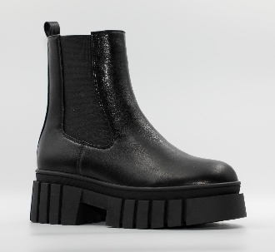
Nyla | Beige Pu | 16 | 10 | 10
 | Black Pu | 19 | 20 | 11

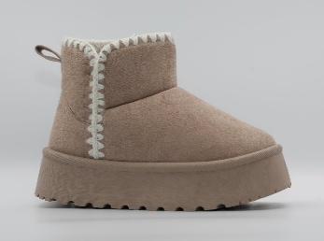
Zoe-01 | Black Suede | 37
 | Camel Suede | 28
 | Taupe Suede | 11

